员工差旅明细
 | 【员工差旅报销单】

 |  | 姓名: | 易梦铃 |  | 职位: |  | 助理
 |  | 发生地: | 福建 |  | 部门: |  | 会奖6部
 |  | 发生日期: | 2026.1.28-31 |  | 报销日期: |  | 2026.2.3
 |  |  |  |  | 团号: |  | HMEA-260128-ZJT858

 | 序号 | 报销项目 | 用途 | 实际报销金额 | 合格发票金额 | 不合格发票金额 |  | 备注
 | 1 |  | 住宿 | 959.98 | 959.98 |  |  | 1.28-1.31住宿易梦铃
 | 2 |  | 交通 | 55.50 | 55.50 |  |  | 1.31交通费
 | 3
 | 5 |  | 用餐 | 20.40 | 0.00 | 20.40 |  | 1.28餐费
 | 6 |  |  | 49.39 | 0.00 | 49.39 |  | 1.28餐费
 | 7 |  |  | 59.30 | 0.00 | 59.30 |  | 1.28餐费
 | 8 |  |  | 38.40 | 38.40 | 0.00 |  | 1.29餐费
 | 10 |  |  | 27.70 | 0.00 | 27.70 |  | 1.29餐费
 | 11 |  |  | 88.40 | 88.40 | 0.00 |  | 1.31餐费
 | 12 |  |  | 36.20 | 0.00 | 36.20 |  | 1.31餐费
 | 13
 | 14
 | 15
 | 合计 |  |  | 1335.27 | 1142.28 | 192.99

 | 合格发票金额 |  |  | 补票金额 |  |  |  | 报销总金额
 | 1,142.28 |  |  | 192.99 |  |  |  | 1335.27

 | 报销人: |  | 总监： | 合规: |  |  | 财务：

【员工上会补助统计单】

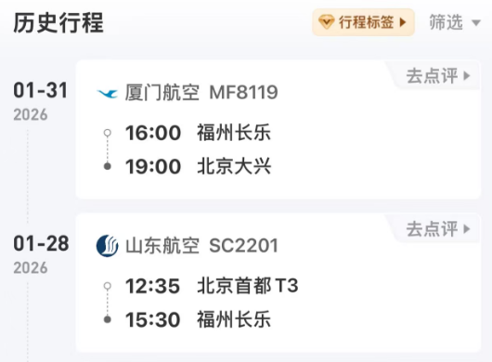
 |  | 姓名: | 易梦铃 |  | 职位: | 助理
 |  | 发生地: | 福建 |  | 部门: | 会奖6部
 |  | 发生日期: | 2026.1.28-31 |  | 报销日期: | 2026.2.3
 |  |  |  |  | 团号: | HMEA-260128-ZJT858
 |  |  |  |  |  |  |  |  | 、
 |  | 出差城市 | 出差起止日期 | 每天金额 | 天数 | 合计 | 备注
 | 1 | 北京 | 2026.1.28-1.30 | 100.00 | 3.00 | 300.00
 | 2 | 北京 | 2026.1.31 | 200.00 | 1.00 | 200.00
 | 合计 |  |  |  | 4.00 | 500.00
 | 报销人: |  | 总监： | 合规: |  | 财务：

